Sheet1
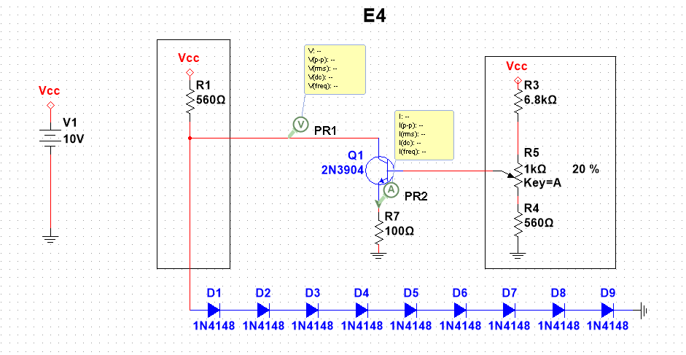
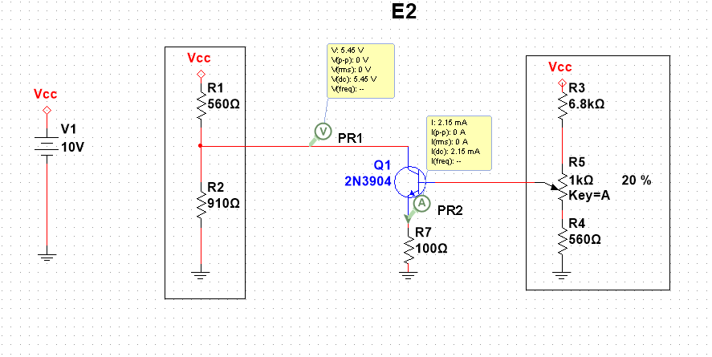
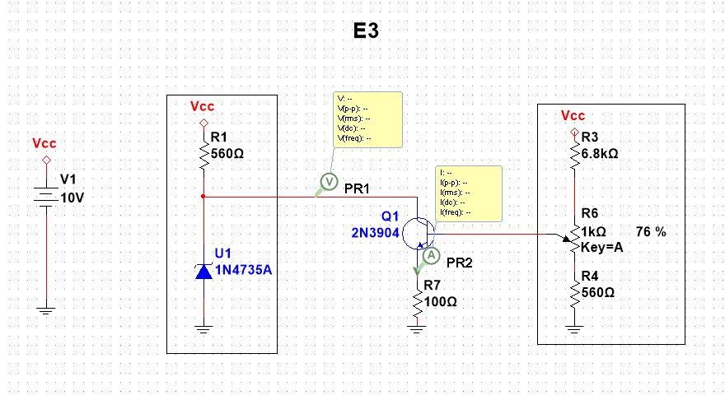

E2
IL/mA | 0 | 1 | 2 | 3 | 4 | 5 | 6 | 7 | 8
Vo/V | 6.08 | 5.85 | 5.52 | 5.17 | 4.81 | 4.44 | 4.15 | 3.79 | 3.42

E3
IL/mA | 0 | 1 | 2 | 3 | 4 | 5 | 6 | 7 | 8
Vo/V | 6.11 | 6.11 | 6.11 | 6.10 | 6.09 | 6.08 | 6.07 | 6.02 | 5.52

E4
IL/mA | 0 | 1 | 2 | 3 | 4 | 5 | 6 | 7 | 8
Vo/V | 5.91 | 5.88 | 5.84 | 5.78 | 5.71 | 5.63 | 5.56 | 5.42 | 5.25

IL vs Vo

